C80F TE
ISOTRA a.s. |  |  |  |  |  |  | ISOTRA a.s. |  |  |  |  |  | ISOTRA a.s.
Bílovecká 2411/1, 746 01 Opava |  | TEL.: +420 553 685 101 | FAX: +420 553 685 110 |  | www.isotra.cz |  | Bílovecká 2411/1, 746 01 Opava | TEL.: +420 553 685 101 | FAX: +420 553 685 110 |  | www.isotra.cz |  | Bílovecká 2411/1, 746 01 Opava | TEL.: +420 553 685 101 | FAX: +420 553 685 110 |  | www.isotra.cz
Objednávkový formulár vonkajšie žalúzie |  |  |  |  |  | 1/3 | Objednávkový formulár vonkajšie žalúzie |  |  |  |  | 2/3 | Objednávkový formulár vonkajšie žalúzie |  |  |  |  | 3/3
Vonkajšie žalúzie šikmá C80F TE |  |  |  |  |  |  | Vonkajšie žalúzie šikmá C80F TE |  |  |  |  |  | Vonkajšie žalúzie šikmá C80F TE
Objednávka |  |  |  | Objednávateľ
Číslo objednávky: |  |  |  | IČ:
 |  |  |  | DIČ:
Objednané dňa: |  |  |  | Fakturačná adresa:

Telefón:
 |  |  |  | Dodacia adresa:
Termín dodania:

Pozícia | 1
počet ks | 2
Zkr.2 výrobku | 3
Šírka (mm) | 4
Výška (mm) | 5
Typ výrobku | 6
Typ lamela | 7
Tvar šikminy | 8
Lamela farba | 9
Rebríček typ | 10
DUO výška (mm) | 11
Žalúzie spriahnuté poradie | 12
Ovládanie umiestnenia | 13
Ovládanie typ | 14
Ovládanie dĺžka (mm) | 15
Dĺžka kardanu (mm) | 16
Tŕň priechodky dĺžka (mm) | 17
Prevodovka typ | 18
Os prevodovky (mm) | 19
Kľučka farba | 20
Profil horný (box) materiál | 21
Prof. horný L upravená dĺžka (mm) | 22
Prof. horný P upravená dĺžka (mm) | 23
Profil horný (box) farba | 24
Profil spodnej farba | 25
Vedenie typ | 26
Vedenie vľavo | 27
Vedenie vľavo farba | 28
Vedenie vľavo - držiak typ | 29
Vedenie vľavo - držiak farba | 30
Vedenie vpravo | 31
Vedenie vpravo farba | 32
Vedenie vpravo - držiak typ | 33
Vedenie vpravo - držiak farba | 34
Držiak žalúzie typ | 35
Rozm. krycí plech "A" (mm) | 36
Dodatočné vedenie lankom ks | 37
Dodatočné vedenie držiak typ | 38
Dodatočné vedenie držiak farba | 39
Balenie | 40
Os prídavného lanka L1 (mm) | 41
Os prídavného lanka L2 (mm) | 42
Os prídavného lanka L3 (mm) | 43
Rozmer "B" (mm) | 44
Rozmer "B1" (mm) | 45
Rozmer "B2" (mm) | 46
Rozmer "C" (mm) | 47
Rozmer "D" (mm) | 48
Poznámka | 49

Platia výslovne VOP a Reklamačný poriadok firmy Isotra a. s., ktoré sú dostupné: |  |  |  | http://www.isotra.sk/reklamacny-poriadok |  |  | Platia výslovne VOP a Reklamačný poriadok firmy Isotra a. s., ktoré sú dostupné: |  |  | http://www.isotra.sk/reklamacny-poriadok |  |  | Platia výslovne VOP a Reklamačný poriadok firmy Isotra a. s., ktoré sú dostupné: |  |  | http://www.isotra.sk/reklamacny-poriadok
Platnosť: od 12.03.2024. |  |  |  | http://www.isotra.sk/vseobecne-obchodne-podmienky |  |  | Platnosť: od 12.03.2024. |  |  | http://www.isotra.sk/vseobecne-obchodne-podmienky |  |  | Platnosť: od 12.03.2024. |  |  | http://www.isotra.sk/vseobecne-obchodne-podmienky
ISOTRA a.s.
Bílovecká 2411/1, 746 01 Opava |  | TEL.: +420 553 685 101 | FAX: +420 553 685 110 |  | www.isotra.cz
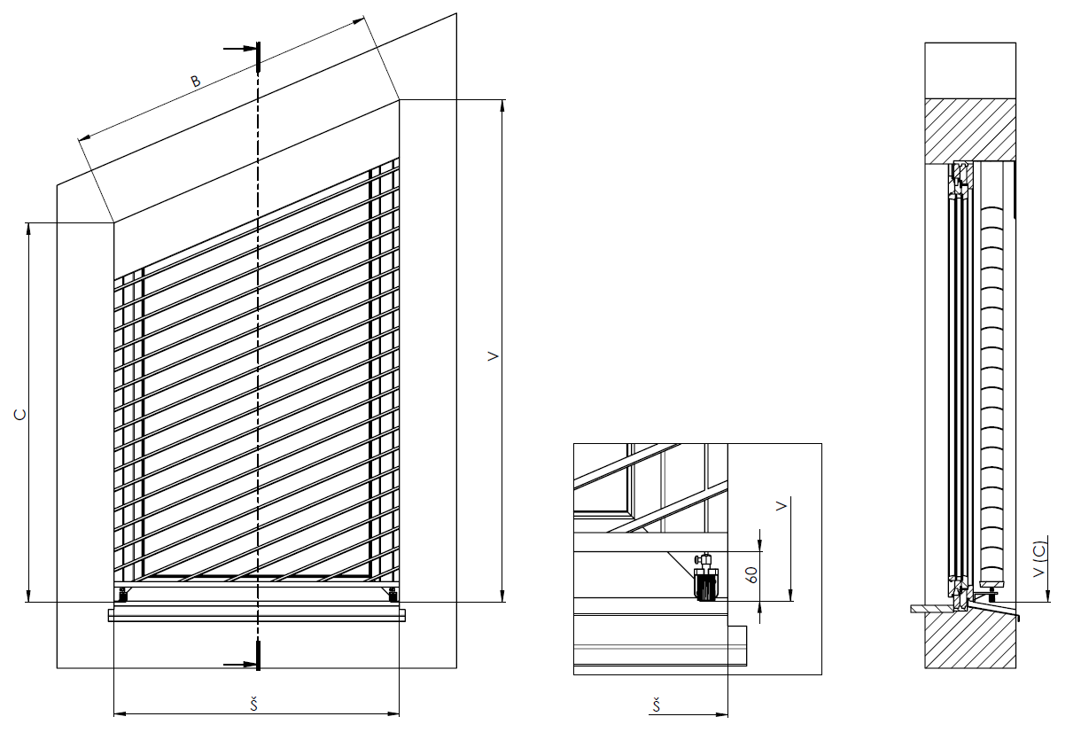
Objednávkový formulár vonkajšie žalúzie - Vysvetlivky

Rozm. krycí plech "A" (mm) | 36 | Zadajte výšku krycieho plechu - rozmer A. Nutné pre stanovenie predĺženie držiaku

Rozmer "B" (mm) | 44 | Zadajte dĺžku prepony (dĺžku šikminy), viď.obrázok

Rozmer "C" (mm) | 47 | Zadajte výšku kratšej strany, viď.obrázok

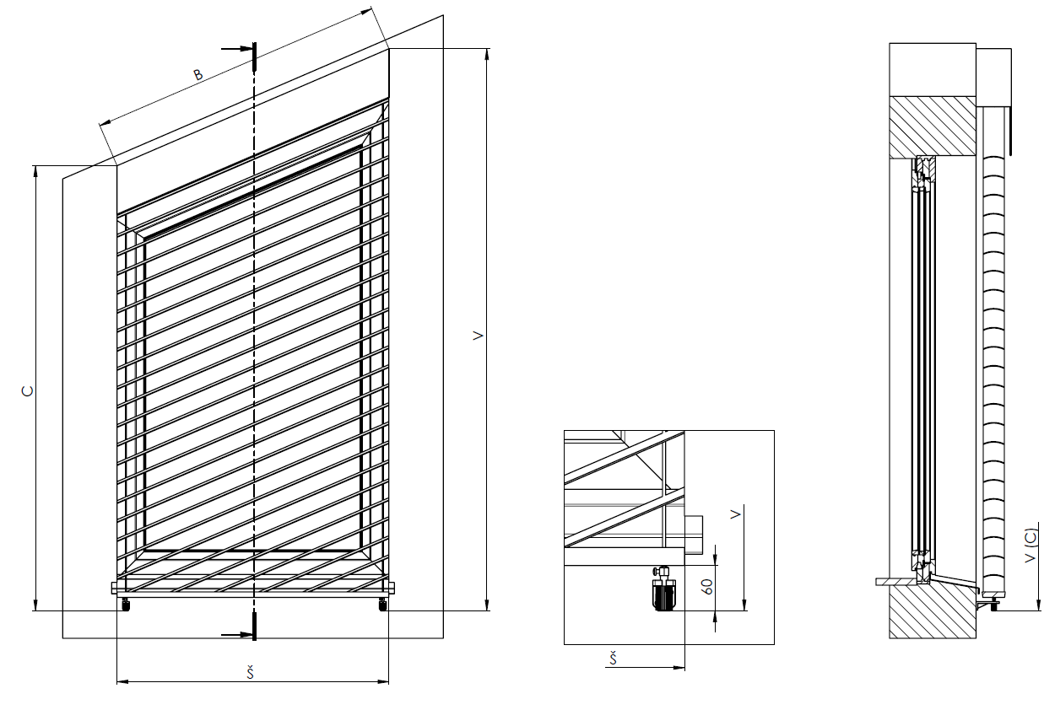

Platia výslovne VOP a Reklamačný poriadok firmy Isotra a. s., ktoré sú dostupné: |  |  |  | http://www.isotra.sk/reklamacny-poriadok
Platnosť: od 12.03.2024. |  |  |  | http://www.isotra.sk/vseobecne-obchodne-podmienky |  | 4. list

